Sheet1
 | BCSC Innovation Idea Profile - Causal-Aware MTR

 | 项目名称

 | Owner: Gao Chao (GOH2SGH)
 | Input date: 2026/02/10

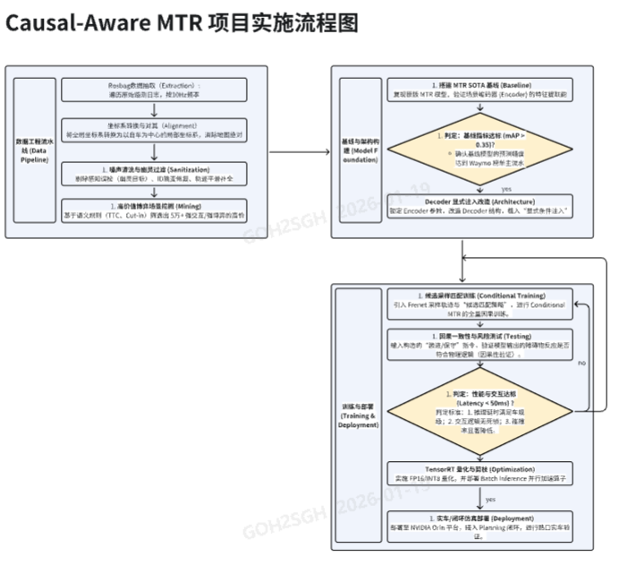
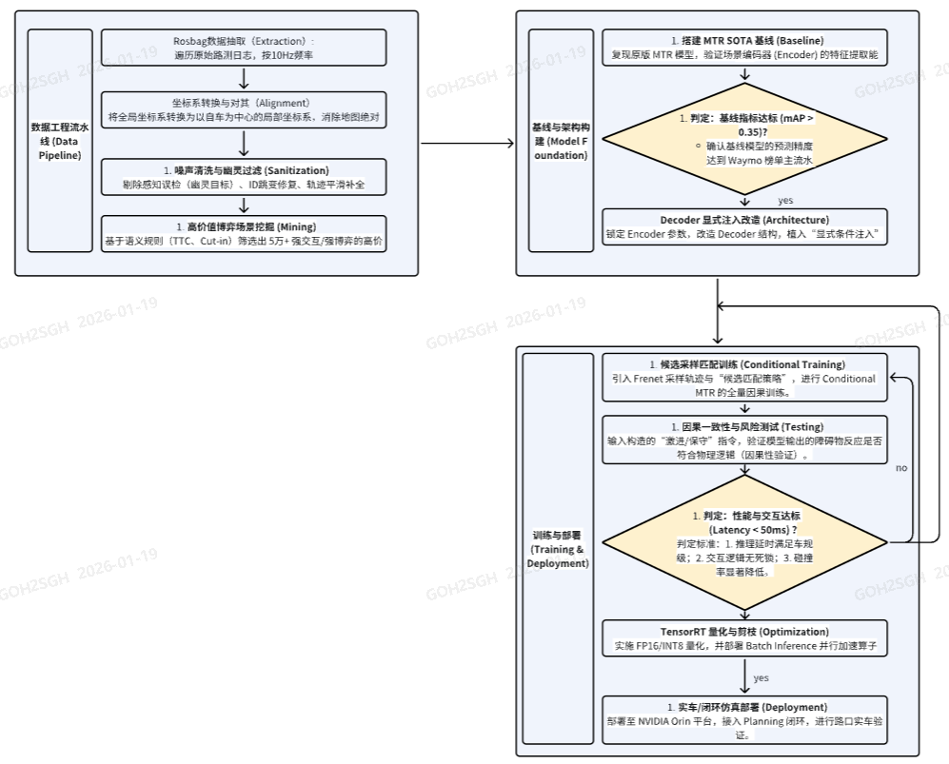
1 | 创新项目的概念和描述
 | 1. 范式重构：从“欧氏距离”到“辫子群拓扑” 打破传统规划算法仅依赖欧氏空间坐标进行预测的局限，引入“时空辫子群（Spatiotemporal Braid Group）”理论。将多车交互建模为时空维度的“互相缠绕”关系，通过分析轨迹在时间轴上的纠缠形态，直接识别具有拓扑不变性的交互本质（如是否发生交互、阻挡关系判定），不再受微小坐标偏差干扰。 2. 核心机制：从“连续轨迹”到“离散意图” 针对自动驾驶博弈中的决策摇摆问题，提出“连续轨迹-离散模式”映射机制。将无限的连续轨迹空间压缩为有限的拓扑意图分类，通过分类任务直接锁定交互性质。这种显式的离散化处理消除了回归任务中常见的概率均值漂移，从根源上解决了决策二义性。 3. 决策定义：基于“正负缠绕”的轨迹生成闭环 基于离散化机制，构建“拓扑意图引导轨迹生成”的闭环逻辑。系统不再仅进行简单的指令透传，而是将预测的“超/让”拓扑关系显式转化为Loss 的动态约束项，借此精准筛选出真正具备交互风险的障碍物（Interacting Agents）。这一拓扑先验直接作用于 Decoder ，强制自车轨迹的生成严格遵循既定的博弈逻辑，确保最终输出的物理轨迹与宏观决策意图保持绝对一致。

2 | 创新最终的目标交付物
 | 1. 一套基于时空辫子群 的智能轨迹规划算法库：包含拓扑意图识别模块（分辨抢行/让行）和自车规划轨迹 。支持在 Python (PyTorch) 环境下进行模型训练与推理，并提供适配 C++ 的部署接口原型。。 2. 高价值数据集： 5万帧+ 经过清洗与语义挖掘的博弈场景数据集 3. 推理引擎： 基于 TensorRT 优化的车端并行推理引擎（延迟 < 50ms） 4. 实车验证报告： 闭环测试报告及实车 Demo 视频（展示拥堵变道/无保护左转能力）+ 高水平论文

3 | 创新的聚焦点和体现性
 | 针对复杂路口的“犹豫”与“幽灵刹车”难题，本项目提出一种确定性的时空博弈机制。不同于当前 Mapless 方案输出模糊的交互概率，我们采用“长时序规划+分段动态锁定”策略（覆盖8秒预测域，每2秒进行一次博弈更新）。系统强制模型在每个窗口期输出唯一的“抢/让”指令，通过二选一的离散决策，从根源上消除算法的摇摆。同时，建立“意图-轨迹”的刚性耦合，一旦确立让行意图，物理层直接施加减速约束，确保车辆的实际运动严格服从博弈逻辑，杜绝执行偏差。

4 | 创新的出发点和需求来源
 | 1. 解决复杂场景“死锁”痛点： 针对无保护左转及多障碍物混行场景中，现有算法因策略保守导致的“机器人冻结 ”与路口通行效率低下问题，迫切需要引入更主动的博弈机制以实现高效通行。 2. 填补 SOTA 理论落地缺口： 鉴于 2025 年 SOTA 模型（BeTop）虽有理论突破但缺乏面向工程落地的博弈决策逻辑，本项目旨在弥补其代码实现中的语义缺失，将模糊的拓扑特征转化为明确的“超/让/无交互”三分类指令。 3. 提升拟人化安全体验： 响应市场对高阶智驾“零接管、无顿挫”的体验需求，通过构建具备物理兜底的灰盒博弈模型，解决传统黑盒方案造成的“幽灵刹车”与决策摇摆问题，建立用户对自动驾驶系统的安全信任。

5 | 创新所提供的收益和利好
 | 1. 解决复杂场景“死锁”痛点 针对无保护左转及多障碍物混行场景，现有保守策略频发“机器人冻结”问题。本项目引入主动博弈机制，通过多目标动态交互替代被动避让，有效突破路口死锁瓶颈，显著提升通行效率。 2. 填补 SOTA 理论落地缺口 针对 2025 SOTA 模型（BeTop）仅具备拓扑理论但缺失工程博弈逻辑的问题，本项目补全了代码实现中的语义层。将模糊的拓扑特征转化为明确的“超/让/无交互”三分类指令，打通从理论模型到车辆控制的工程链路。 3. 提升拟人化安全体验 面向高阶智驾“零接管、无顿挫”需求，构建具备物理兜底的灰盒博弈模型。通过引入刚性物理约束，从机制上根除传统黑盒方案导致的“幽灵刹车”与决策摇摆，确保系统行为的可解释性与安全性。

6 | 创新的独特性 (内外部是否有类似的解决方案， 和在行业的领先性）
 | 在联合预测领域，2025年的 BeTop 凭借辫子群理论取得了 SOTA 效果。然而，我们经过深入复现发现，其开源代码并未真正落实论文中提到的‘超让关系’判断，仍停留在理论层面。为此，本项目针对路口纵向决策这一高频痛点进行了实质性改进：我们保留mtr encoder，将论文中传统的交互二分类（仅判断是否碰撞/相交）升级为具有明确博弈语义的‘超/让/无’三分类机制，从而真正实现了复杂场景下的路权博弈预测

7 | 整体方案的时间
 | 第一部分 (基础与算法攻关): [起始月] - [第5个月] (共5个月) 第二部分 (工程化与实车闭环): [第6个月] - [第10个月] (共5个月)

8 | 第一阶段的所需的资源
 | 算力支持 (High Priority): a. 训练服务器：4x NVIDIA A100 (80GB) GPU（解决大 Batch Size 显存瓶颈） b. 高速存储：NVMe SSD 阵列（解决海量小文件 IO 瓶颈） 开发人员 (约 15 人月): a. 1名架构师 (Tech Lead) + 1名资深工程师 b. 3名算法实习生（负责数据清洗、基线复现、POC 验证）

9 | 第一阶段的可期待交付物
 | 1. 数据流水线： 自动化的数据清洗与特征提取工具 (ETL Pipeline)。 2. 基线模型： 复现 MTR SOTA 性能 (mAP > 0.35)。 3. 核心数据集： 构建 5万帧 High-Value Interaction Dataset (博弈场景库)。 4. 原型验证 (POC)：完成“博弈意图三分类”算法模块开发，验证模型具备对“超/让/无”关系的确定性判别能力

10 | 第二阶段的所需的资源
 | 算力支持: a. 持续使用 GPU 集群进行全量 Conditional Training。 b. 本地/车端计算平台（NVIDIA Orin）用于部署测试。 开发人员 (约 15 人月): a. 团队继续投入，重点转向工程化部署与 C++ 算子优化。 b. 实车测试所需的车辆与场地资源。

11 | 第二阶段的可期待交付物
 | 1. 并行推理引擎： 开发支持 Batch Inference 的高效推理架构，集成“超/让/无”三分类算子 ，实现多障碍物意图的并行计算，端到端延时 < 50ms。 2. 车端部署模型： 完成 TensorRT FP16 量化与剪枝，生成 .engine 文件。 3. 实车闭环 Demo： 在实车/高保真仿真中完成复杂路口博弈场景测试。 4. 结题报告： 包含 Collision Rate、通行效率对比及技术专利产出。

